E1. ábra - Fig. E1
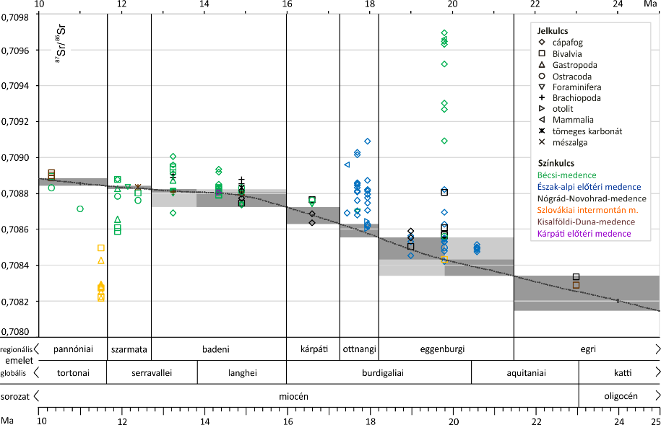
E1. ábra / Figure E1
E1. ábra: A Paratethys egyes részmedencéiből legalább emelet szinten ismert korú miocén cápafogakon mért publikált Sr izotópadatok és összehasonlításuk a globális referenciagörbével. Részmedencék: A – Alpi előtéri medence, B – Bécsi-medence, N – Nógrád-Novohrad-medence. (Az alsó ábra a cikk 9. ábrája.)
Fig. E1: Compilation of published Miocene shark teeth Sr isotope data from the different subbasins of the Paratethys, chronostratigraphically resolved at least at stage level, and their comparison with the global reference curve. Subbasins: A – North Alpine Foreland Basin, B – Vienna Basin, N – Nógrád-Novohrad Basin. (Figure 9 of the main text is reproduced below.)
 | Cápafog A | Cápafog B | Cápafog N | referencia-görbe
17.45 | 0.708693
17.7 | 0.709017
17.7 | 0.708808
17.7 | 0.708703
17.7 | 0.708681
17.7 | 0.709031
17.7 | 0.708861
17.7 | 0.708855
17.7 | 0.708846
17.7 | 0.708835
17.7 | 0.708816
17.7 | 0.708811
17.7 | 0.70881
17.7 | 0.708762
17.95 | 0.708618
17.95 | 0.708629
17.95 | 0.708796
17.95 | 0.708777
17.95 | 0.708705
17.95 | 0.708816
17.95 | 0.708748
17.95 | 0.709091
17.95 | 0.708874
17.95 | 0.708823
17.95 | 0.708796
19 | 0.708563
19 | 0.708531
19 | 0.708455
20.6 | 0.708518
20.6 | 0.708503
20.6 | 0.708496
20.6 | 0.708494
20.6 | 0.708487
20.6 | 0.708476
19.8 | 0.708553
19.8 | 0.708545
19.8 | 0.708533
19.8 | 0.708479
19.8 | 0.70863
19.8 | 0.708529
19.8 | 0.708421
19.8 | 0.708822
19.8 | 0.708697
11.9 |  | 0.708878
13.25 |  | 0.708691
13.25 |  | 0.709006
13.25 |  | 0.708961
13.25 |  | 0.708912
14.35 |  | 0.708935
14.35 |  | 0.708919
...

E2. ábra - Fig. E2
E2. ábra / Figure E2
E2. ábra: A Paratethys egyes részmedencéiből legalább emelet szinten ismert korú miocén molluszkákon mért publikált Sr izotópadatok és összehasonlításuk a globális referenciagörbével. Részmedencék: B – Bécsi-medence, D – Kisalföldi-Duna-medence, I - Szlovákiai intermontán medencék, N – Nógrád-Novohrad-medence. (Az alsó ábra a cikk 9. ábrája.)
Figure E2: Compilation of published Miocene mollusc Sr isotope data from the different subbasins of the Paratethys, chronostratigraphically resolved at least at stage level, and their comparison with the global reference curve. Subbasins: B – Vienna Basin, D – Danube Basin, I – Slovak intermontane basins, N – Nógrád-Novohrad Basin. (Figure 9 of the main text is reproduced below.)
 | Gastropoda B | Gastropoda D | Gastropoda I | Bivalvia B | Bivalvia D | Bivalvia I | Bivalvia N | referencia-görbe
17.45
17.7
17.7
17.7
17.7
17.7
17.7
17.7
17.7
17.7
17.7
17.7
17.7
17.7
17.95
17.95
17.95
17.95
17.95
17.95
17.95
17.95
17.95
17.95
17.95
19
19
19
20.6
20.6
20.6
20.6
20.6
20.6
19.8
19.8
19.8
19.8
19.8
19.8
19.8
19.8
19.8
11.9
13.25
13.25
13.25
13.25
14.35
14.35
...

E3. ábra - Fig. E3
E3. ábra / Figure E3
E3. ábra: A Paratethys egyes részmedencéiből legalább emelet szinten ismert korú miocén ostracodákon és foraminiferákon mért publikált Sr izotópadatok és összehasonlításuk a globális referenciagörbével. Részmedencék: A – Alpi előtéri medence, B – Bécsi-medence. (Az alsó ábra a cikk 9. ábrája.)
Figure E3: Compilation of published Miocene ostracod and foraminifer Sr isotope data from the different subbasins of the Paratethys, chronostratigraphically resolved at least at stage level, and their comparison with the global reference curve. Subbasins: A – North Alpine Foreland Basin, B – Vienna Basin. (Figure 9 of the main text is reproduced below.)
 | Foraminifera B | Ostracoda A | Ostracoda B | referencia-görbe
17.45
17.7
17.7
17.7
17.7
17.7
17.7
17.7
17.7
17.7
17.7
17.7
17.7
17.7
17.95
17.95
17.95
17.95
17.95
17.95
17.95
17.95
17.95
17.95
17.95
19
19
19
20.6
20.6
20.6
20.6
20.6
20.6
19.8
19.8
19.8
19.8
19.8
19.8
19.8
19.8
19.8
11.9
13.25
13.25
13.25
13.25
14.35
14.35
...

E4. ábra - Fig. E4
E4. ábra / Figure E4
E4. ábra: A Paratethys egyes részmedencéiből legalább emelet szinten ismert korú miocén brachiopodákon, otolitokon, tengeriemlős-csontokon, mászalgákon és tömeges karbonáton mért publikált Sr izotópadatok és összehasonlításuk a globális referenciagörbével. Részmedencék: A – Alpi előtéri medence, B – Bécsi-medence, D – Kisalföldi-Duna-medence, K - Kárpáti előtéri medence, N – Nógrád-Novohrad-medence. (Az alsó ábra a cikk 9. ábrája.)
Figure E4: Compilation of published Miocene brachiopod, otolith, marine mammal, calcareous algae, and bulk carbonate Sr isotope data from the different subbasins of the Paratethys, chronostratigraphically resolved at least at stage level, and their comparison with the global reference curve. Subbasins: A – North Alpine Foreland Basin, B – Vienna Basin, D – Danube Basin, K – Carpathian Foreland Basin, N – Nógrád-Novohrad Basin. (Figure 9 of the main text is reproduced below.)
 | Alga A | Brachiopoda D | Brachiopoda K | Otolit A | Otolit K | Mammalia A | Mammalia B | tömeges D | tömeges N | referencia-görbe
17.45
17.7
17.7
17.7
17.7
17.7
17.7
17.7
17.7
17.7
17.7
17.7
17.7
17.7
17.95
17.95
17.95
17.95
17.95
17.95
17.95
17.95
17.95
17.95
17.95
19
19
19
20.6
20.6
20.6
20.6
20.6
20.6
19.8
19.8
19.8
19.8
19.8
19.8
19.8
19.8
19.8
11.9
13.25
13.25
13.25
13.25
14.35
14.35
...

E5. ábra - Fig. E5
E5. ábra / Figure E5
E5. ábra: A északi alpi előtéri medence különböző típusú, legalább emelet szinten ismert korú miocén mintáin mért publikált Sr izotópadatok és összehasonlításuk a globális referenciagörbével. (Az alsó ábra a cikk 9. ábrája.)
Figure E5: Compilation of published Miocene Sr isotope data from different sample types (calcareous algae, shark teeth, otoliths, marine mammal bones, ostracods) from the North Alpine Foreland Basin, chronostratigraphically resolved at least at stage level, and their comparison with the global reference curve. (Figure 9 of the main text is reproduced below.)
 | Alga A | Cápafog A | Otolit A | Mammalia A | Ostracoda A | referencia-görbe
17.45 |  | 0.708693
17.7 |  | 0.709017
17.7 |  | 0.708808
17.7 |  | 0.708703
17.7 |  | 0.708681
17.7 |  | 0.709031
17.7 |  | 0.708861
17.7 |  | 0.708855
17.7 |  | 0.708846
17.7 |  | 0.708835
17.7 |  | 0.708816
17.7 |  | 0.708811
17.7 |  | 0.70881
17.7 |  | 0.708762
17.95 |  | 0.708618
17.95 |  | 0.708629
17.95 |  | 0.708796
17.95 |  | 0.708777
17.95 |  | 0.708705
17.95 |  | 0.708816
17.95 |  | 0.708748
17.95 |  | 0.709091
17.95 |  | 0.708874
17.95 |  | 0.708823
17.95 |  | 0.708796
19 |  | 0.708563
19 |  | 0.708531
19 |  | 0.708455
20.6 |  | 0.708518
20.6 |  | 0.708503
20.6 |  | 0.708496
20.6 |  | 0.708494
20.6 |  | 0.708487
20.6 |  | 0.708476
19.8 |  | 0.708553
19.8 |  | 0.708545
19.8 |  | 0.708533
19.8 |  | 0.708479
19.8 |  | 0.70863
19.8 |  | 0.708529
19.8 |  | 0.708421
19.8 |  | 0.708822
19.8 |  | 0.708697
11.9
13.25
13.25
13.25
13.25
14.35
14.35
...

